Formular D1
 | Bestellung |  |  |  | Preisanfrage |  |  |  |  |  |  | Kunde

Gewünschter Liefertermin |  |  |  |  |  |  |  |  |  | KW

Datum: |  |  |  | Unterschrift: |  |  |  |  |  |  |  | Kommission:

Fensterbänke
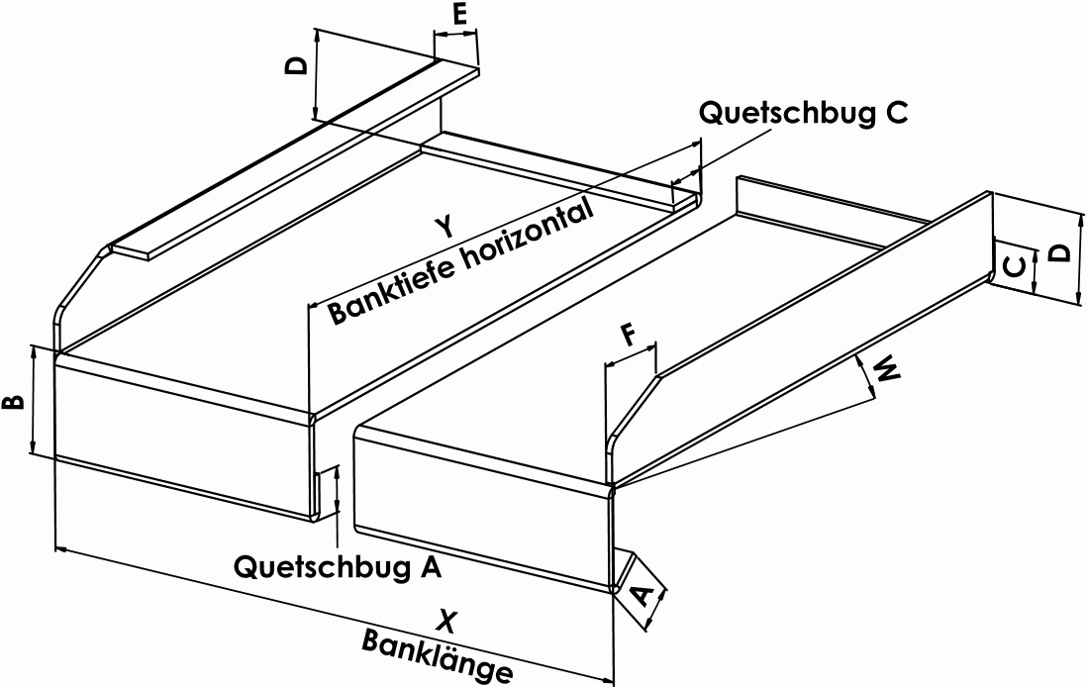

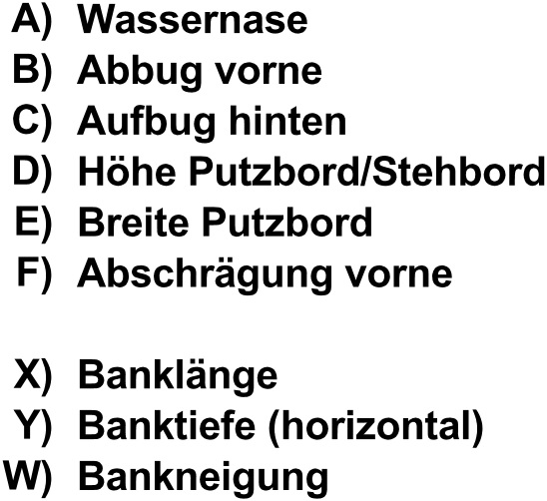

Material |  |  |  |  |  |  |  | Pulverbeschichtet in:
 |  |  | Alu-roh #2mm |  |  |  |  |  | RAL |  |  |  | NCS
 |  |  | Alu-elox #2mm
 |  |  | Alu-Pulverbeschichtet #2mm |  |  |  |  |  | Andere Farben:
 |  |  | Alu-Gerstenkorn #2/2.5mm
 |  |  | Stahl sendzimierverzinkt #2mm
 |  |  | Andere Dicke: |  |  |  | mm

Dämmung

 |  | Wärmedämmung |  |  |  |  |  |  |  |  | Schalldämmung
 |  |  |  |  |  | Polystyrolplatten |  |  |  |  |  |  |  |  | Bitumenplatten aufgeklebt
 |  |  |  |  |  | XPS extrudiert |  |  |  |  |  |  |  |  | Antidröhn
 |  |  |  |  |  | vollflächig aufgeklebt
 |  |  |  |  |  | mit oder ohne Schräg-
 |  |  |  |  |  | schnitt

Befestigung / Fixation

 | System 1 |  |  |  |  | System 2 |  |  |  |  | System 3 |  |  |  | System 4
 | (Fixation bauseitg) |  |  |  |  | (biegbarer Anker) |  |  |  | (Gewindebolzen angeschweisst) |  |  |  | (Alu- o. Flacheisenbügel auf Mauer)

Adresse |  |  |  |  |  |  |  |  |  |  |  |  | Tel. : |  |  | 027 922 09 09
Kantonsstrasse 350 |  |  |  |  |  |  |  |  |  |  |  |  | Fax. : |  |  | 027 922 09 08
3900 Brig-Gamsen |  |  |  |  |  |  |  |  |  |  |  |  | E-Mail : |  |  | info@sicoag.ch
 |  |  |  |  |  |  |  |  |  |  |  |  | Homepage : |  |  | www.sicoag.ch

